betha 14
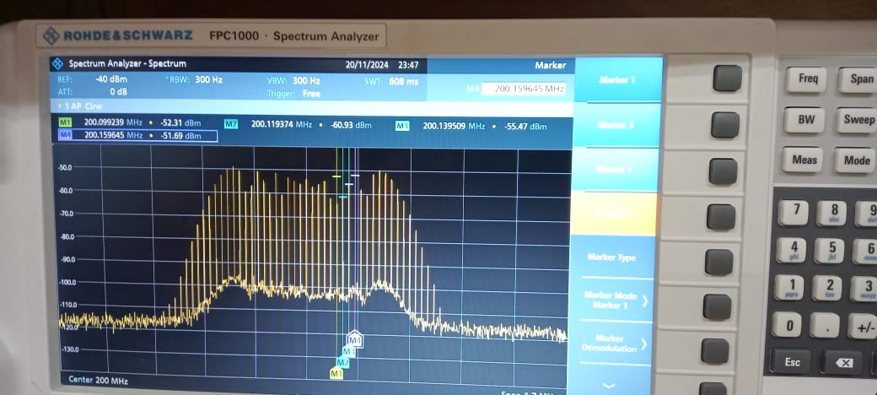
 |  | coeficiente Betha | 14 | kp=7 | am=2
 |  | potencia Armónico en dBm | Potencia Armónico mW | Coeficiente de Bessel practico | Coeficiente de Bessel teorico | error
0 | J0(B) | -53.64 | 4.33E-06 | 2.71E-01 | 0.17107347615 | 58.19%
1 | J1(B) | -57 | 2.00E-06 | 1.84E-01 | 0.13337498971 | 37.82%
2 | j2(B) | -55.78 | 2.64E-06 | 2.12E-01 | 0.15201990619 | 39.15%
3 | j3(B) | -54.44 | 3.60E-06 | 2.47E-01 | 0.17680924863 | 39.59%
4 | j4(B) | -61.58 | 6.95E-07 | 1.08E-01 | 0.076244513926 | 42.29%
5 | j5(B) | -52.31 | 5.87E-06 | 3.15E-01 | 0.2203775423 | 43.12%
6 | j6(B) | -60.93 | 8.07E-07 | 1.17E-01 | 0.081168016288 | 44.04%
7 | j7(B) | -55.47 | 2.84E-06 | 2.19E-01 | 0.15080495691 | 45.36%
8 | j8(B) | -51.69 | 6.78E-06 | 3.39E-01 | 0.2319729732 | 46.03%
9 | j9(B) | -56.7 | 2.14E-06 | 1.90E-01 | 0.11430701246 | 66.46%
 |  | Potencia total | 5.9054365292E-05 | mW
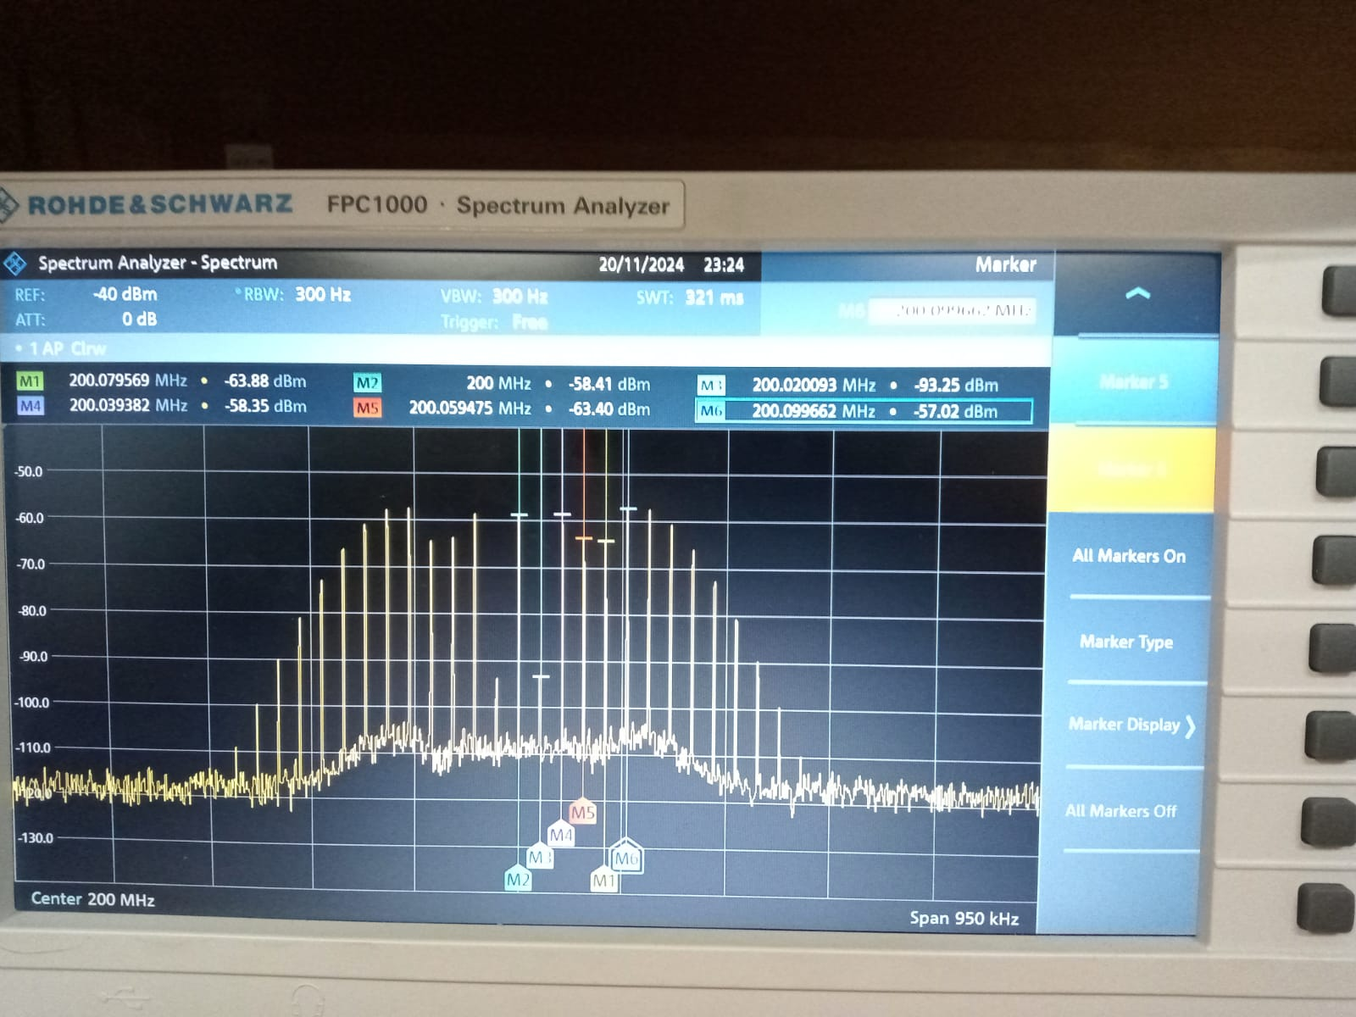
 | Inserte la imagen captada en el analizador de espectro

betha 16
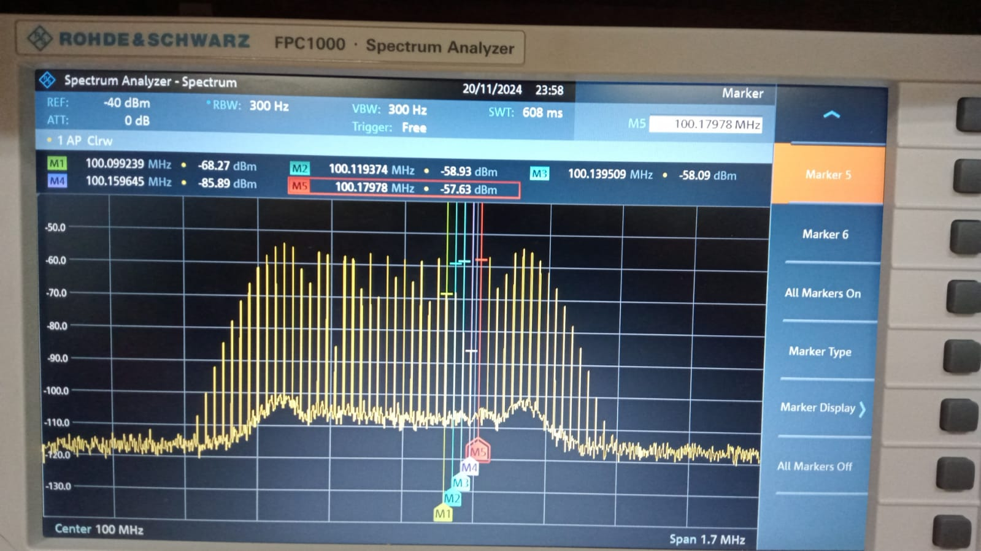
 |  | coeficiente Betha | 16 | kp=8 | am=2
 |  | potencia Armónico en dBm | Potencia Armónico mW | Coeficiente de Bessel practico | Coeficiente de Bessel teorico | error
0 | J0(B) | -58.2 | 1.51E-06 | 2.88E-01 | 1.75E-01 | 64.94%
1 | J1(B) | -64.7 | 3.39E-07 | 1.36E-01 | 9.04E-02 | 50.99%
2 | j2(B) | -58.33 | 1.47E-06 | 2.84E-01 | 1.86E-01 | 52.63%
3 | j3(B) | -70.79 | 8.34E-08 | 6.77E-02 | 4.38E-02 | 54.41%
4 | j4(B) | -57.6 | 1.74E-06 | 3.09E-01 | 2.03E-01 | 52.54%
5 | j5(B) | -68.28 | 1.49E-07 | 9.04E-02 | 5.75E-02 | 57.27%
6 | j6(B) | -58.93 | 1.28E-06 | 2.65E-01 | 1.67E-01 | 59.08%
7 | j7(B) | -58.09 | 1.55E-06 | 2.92E-01 | 1.83E-01 | 60.07%
8 | j8(B) | -86.89 | 2.05E-09 | 1.06E-02 | 7.02E-03 | 51.08%
9 | j9(B) | -57.63 | 1.73E-06 | 3.08E-01 | 1.90E-01 | 62.52%
 |  | Potencia total | 1.818793244E-05 | mW

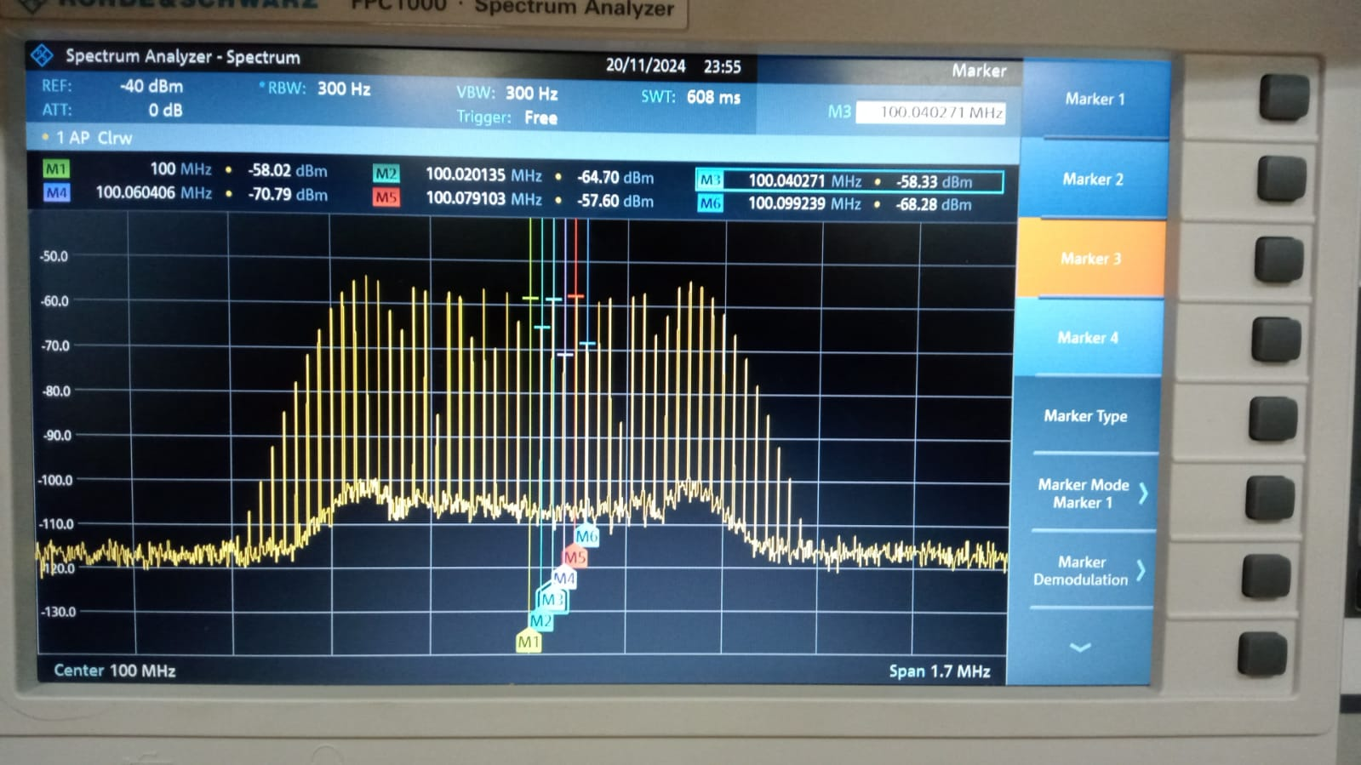 Inserte la imagen captada en el analizador de espectro |  |  |  |  |  | Inserte la imagen captada en el analizador de espectro

